DEBIT PROG OUVRANT
Débit programme PORTE OUVRANTE

 | Client : |  |  |  | Date :

 | Ref :

 | En fonction de vos données : remplir soit les dimensions de passage (total) soit les dimensions de la porte*

 | Largeur totale : LT = (LP + 62 ) = |  | mm | Largeur porte : LP = (LT - 62 ) = |  |  | mm
 | Hauteur totale : HT = (HP + 41) = |  | mm | Hauteur porte : HP = (HT - 41) = |  |  | mm

 | Largeur porte calculée | 0 | mm | Largeur totale calculée |  | 0 | mm
 | Hauteur porte calculée | 0 | mm | Hauteur totale calculée |  | 0 | mm
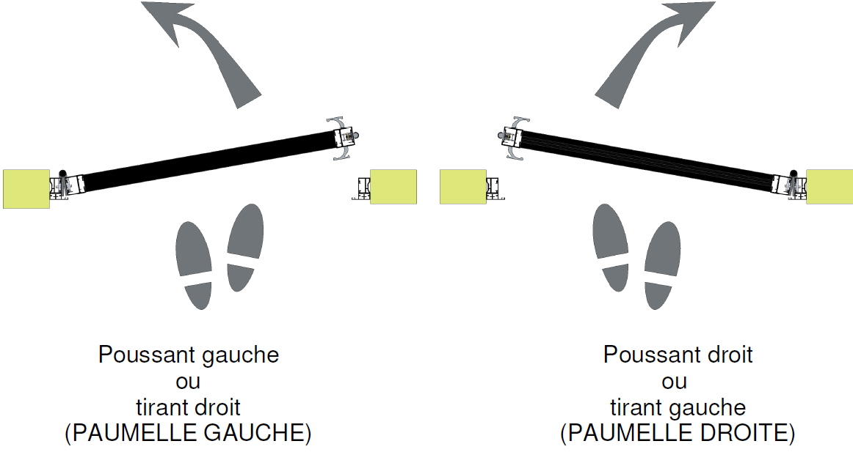
 | Sens d'ouverture | Poussant gauche

 | Poignée de tirage | Standard SEED

 | Serrure | Rouleau seul

 | Nombre de porte | 1

 | Nombre de traverse Horizontale | SANS
 |  |  |  |  | Finition ALU | NOIR GRANITE
 | Dormant | AVEC DORMANT |  |  | Profil de vitrage | remplissage de 6 à 8mm

DORMANT
 | ALUMINIUM | Calcul | Longueur (mm) | Quantité | Pointer
 | Profil DORMANT 26 (vertical) | = HT |  | 2
 | Profil DORMANT 26 (horizontal) | = LT - 52 |  | 1
 | Profil PARCLOSE DORMANT 26 (vertical) | = HT |  | 2
 | Profil PARCLOSE DORMANT 26 (horizontal) | = LT - 80 |  | 1
 | Profil PLAT DE FINITION 23 --> à couper sur place

PORTE
 | ALUMINIUM | Calcul | Longueur (mm) | Quantité | Pointer
 | Profil PORTE OUVRANTE 40 | = HP |  | 2
 | Profil TRAVERSE HAUTE ET BASSE 40 | = LP - 80 |  | 2
 | Profil TRAVERSE INTERMEDIAIRE 28 | = LP - 78
 | Profil PLAT DE FINITION 23 -> à couper sur place
6mm - 33/2 - 8mm
 | REMPLISSAGE | Calcul | Dimensions (mm) | Quantité | Pointer
 | Largeur Remplissage | = LP - 63 |  | 1
 | Hauteur Remplissage SANS Traverse | = HP - 66
 | Hauteur Remplissage Avec 1 Traverse | = (HP - 75) / 2
 | Hauteur Remplissage Avec 2 Traverses | = (HP - 84) / 3
 | Hauteur Remplissage Avec 3 Traverses | = (HP - 94) / 4

 | JOINT | Calcul | Résultat | Quantité | Pointer
 | Profil Joint de Vitrage Traverse 40 | = LP - 80 |  | 2
 | Profil Joint de Vitrage Traverse 28 | = LP -78
 | Profil Joint de Vitrage Porte Ouvrante 40 | = HP-70 |  | 2
 | Joint d'étanchéité Parclose Dormant 40 (vertical) | = HT |  | 2
 | Joint d'étanchéité Parclose Dormant 40 (horizontal) | = LT-80 |  | 1

 | ACCESSOIRES | Quantité | Pointer
 | PAUMELLE GAUCHE | 3
 | PAUMELLE DROITE
 | POIGNEE DE TIRAGE SEED | 2
 | SERRURE A ROULEAU | 1
 | SERRURE A ROULEAU + PENE
 | GACHE | 1
 | CAPOT D'ASSEMBLAGE + VIS (SACHET DE 4) | 1
 | VIS AUTO-FOREUSE 4,8x50 | 2
 | CLIP PARCLOSE (sachet de 20) | 1

 | *Préconisation : Hauteur porte maxi 2200mm - Largeur porte maxi 930mm - si hauteur porte > 2040mm 4 paumelles
 | ** Si largeur totale > 993 mm mettre une porte tierce

